Charge estimée
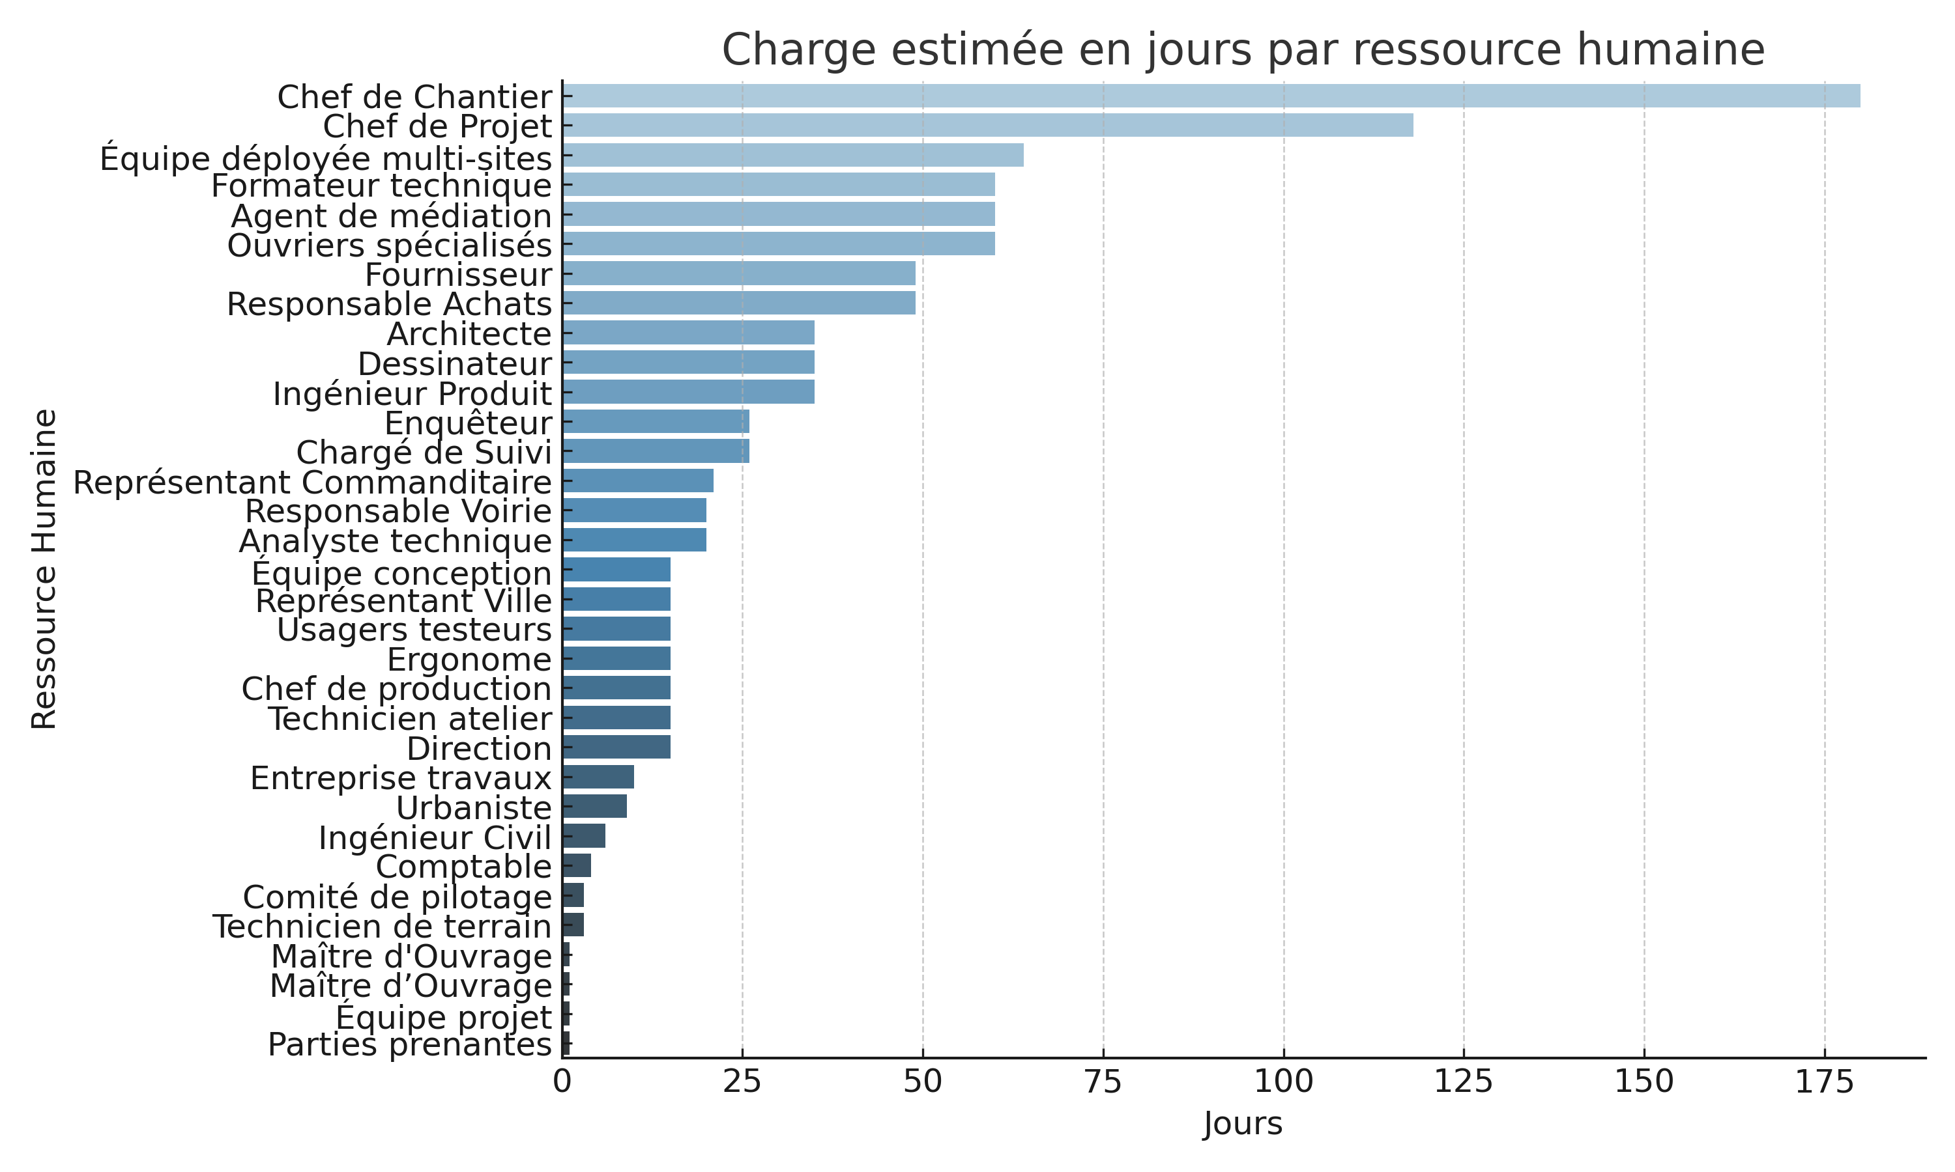

Histogramme Statuts
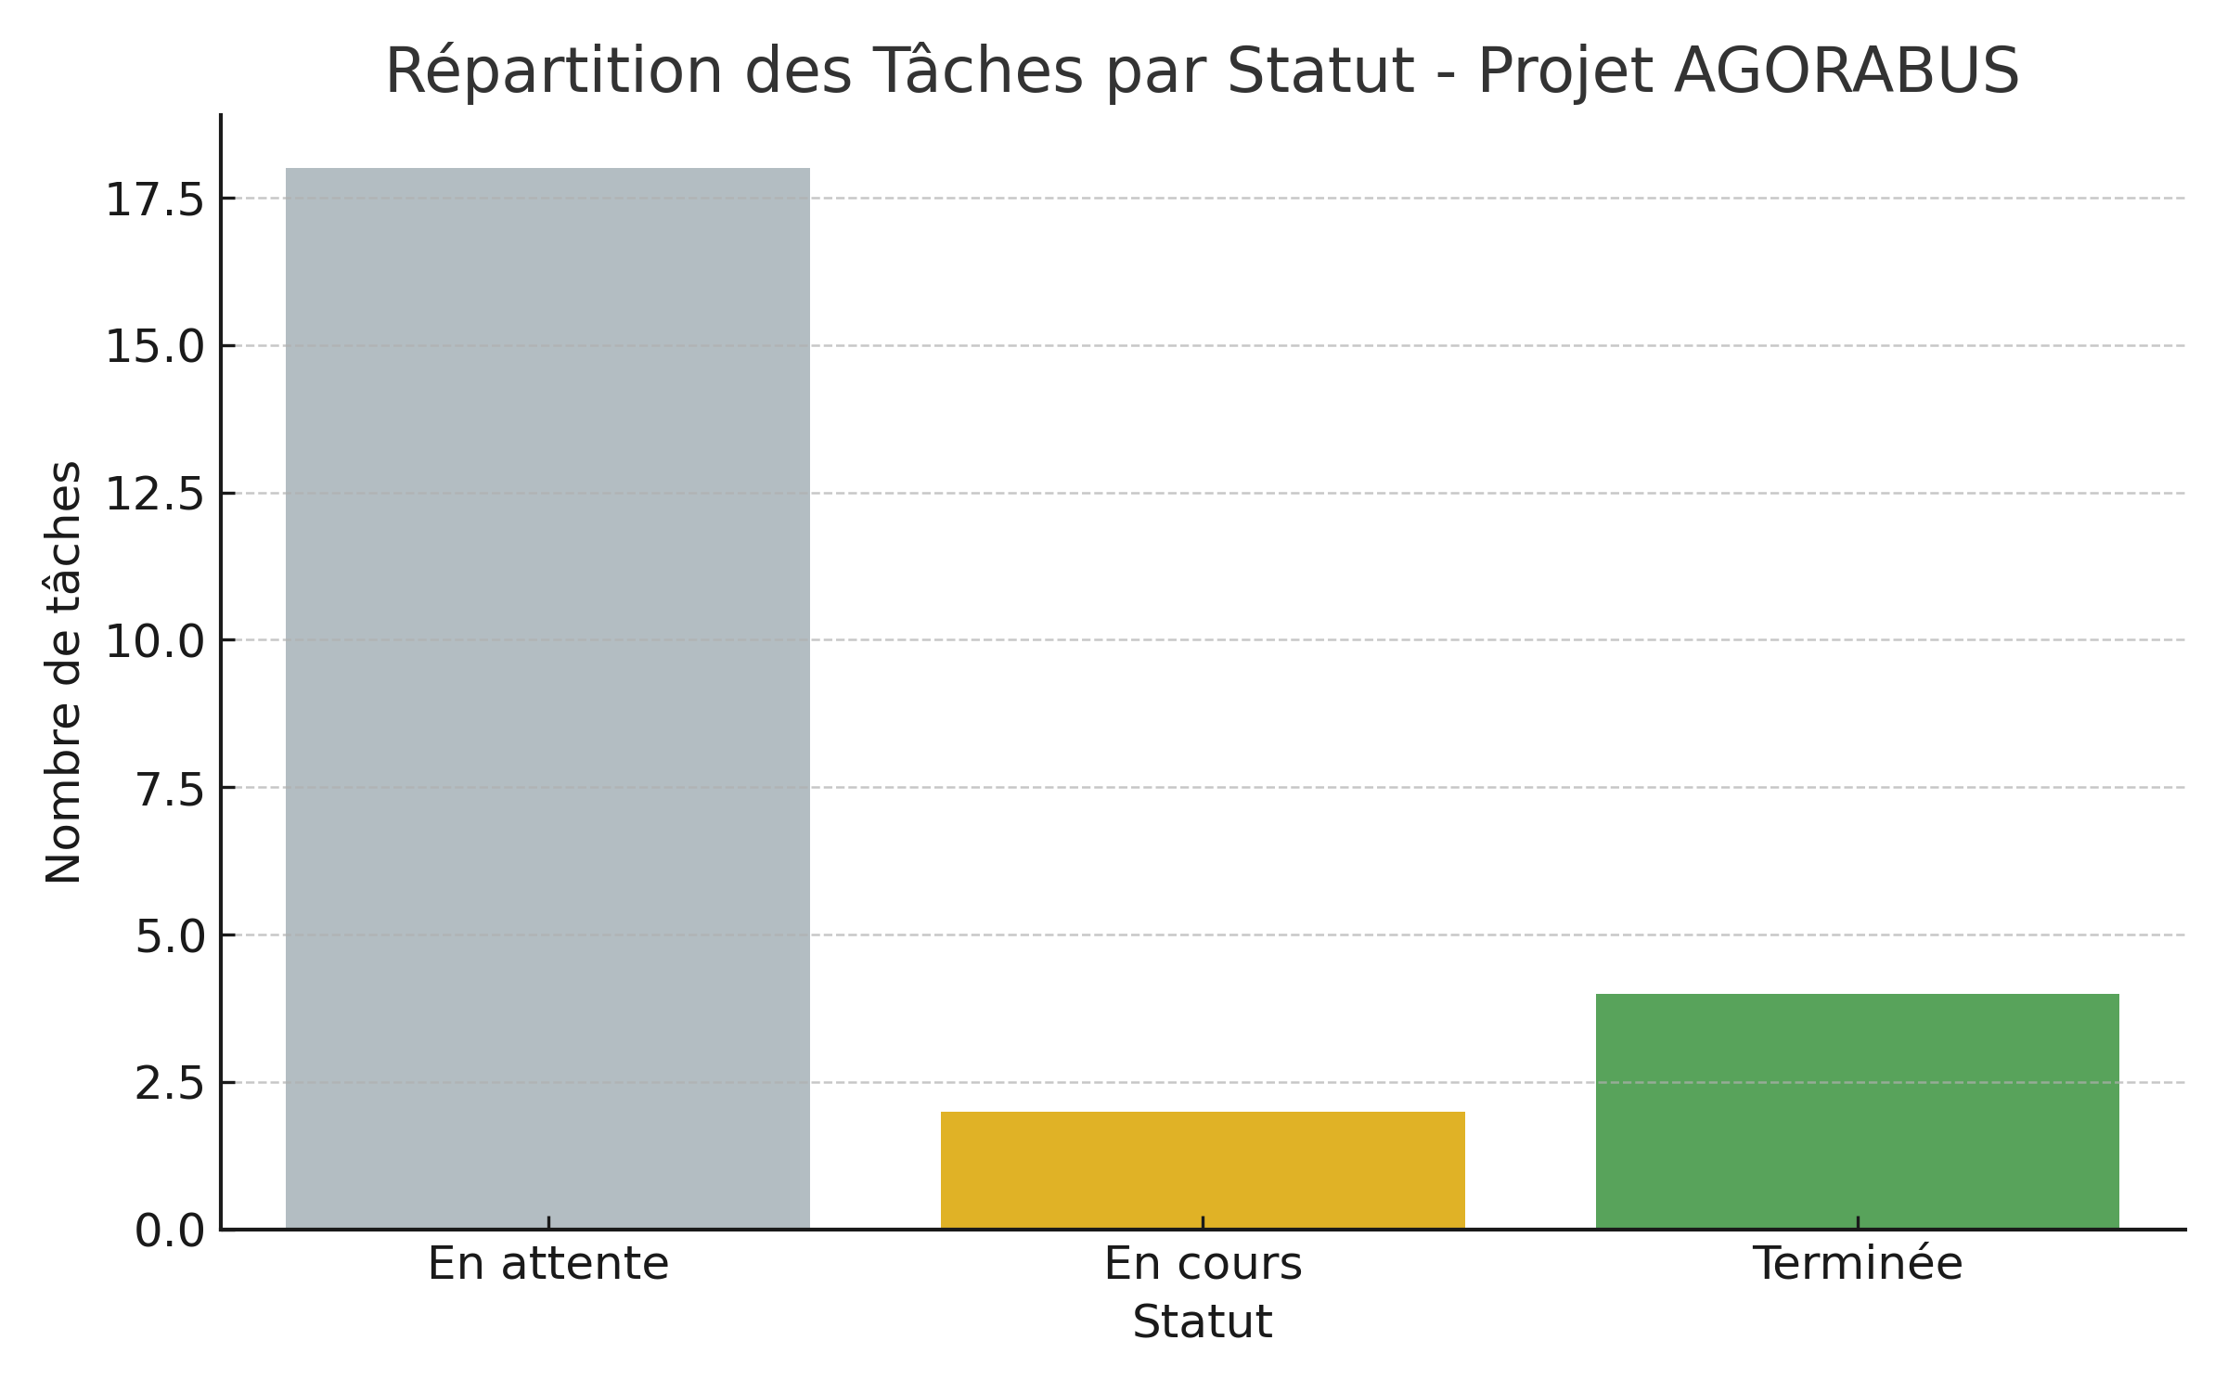
Histogramme - Répartition des Tâches par Statut

